CTN
 |  |  |  | 100 g. |  |  |  |  |  |  |  |  |  |  |  |  |  |  |  |  | %
FUENTE | DESCRIPCIÓN | CANTIDAD | % | HUMEDAD | GRASA (g) | GRASA SATURADA (g) | GRASA TRANS (g) | COLESTEROL (mg) | PROTEÍNA (g) | CHO (g) | AZ TOTALES (g) | AZ. AÑADIDO (g) | ALMIDÓN | FIBRA (g) | SODIO (mg) | CALCIO (mg) | HIERRO (mg) | ZINC (mg) | VIT. A (ug ER) | VIT. D (ug) | HUMEDAD | GRASA | GRASA SATURADA | GRASA TRANS | COLESTEROL | PROTEÍNA | CHO | AZUCARES TOTALES | AZÚCARES AÑADIDOS | ALMIDÓN | FIBRA | SODIO (mg) | CALCIO (mg) | HIERRO (mg) | ZINC (mg) | VIT A | VIT D | %NaCl | % NO2 | % FOS | FÓSFORO mg/100 g pto | % ERITORBATO | % NISINA | %KCL | %PVH | %COLORANTE | %ACETATO DE SODIO | %ÁCIDO MÁLICO | ALERGENOS
https://fdc.nal.usda.gov/fdc-app.html#/food-details/169190/nutrients | BRAZUELO DE CERDO | 315 | 64.56 | 73.6 | 4 | 1.42 | 0.032 | 59 | 21.1 | 0.21 | 0 | 0 | 0 | 0 | 67 | 15 | 0.86 | 1.93 | 0 | 0.1 | 47.52 | 2.58 | 0.92 | 0.02 | 38.09 | 13.62 | 0.14 | - | - | - | - | 43.26 | 9.68 | 0.56 | 1.25 | - | 0.06 |  |  |  | 122.66
ICBF | TOCINO CINTA | 25 | 5.12 | 10.8 | 85.8 | 34.6 | 0 | 70 | 2.9 | 0 | 0 | 0 | 0 | 0 | 22 | 6 | 1.1 | 0.8 | 10 | 0 | 0.55 | 4.39 | 1.77 | - | 3.58 | 0.15 | - | - | - | - | - | 1.13 | 0.31 | 0.06 | 0.04 | 0.51 | - |  |  |  | 1.89
https://fdc.nal.usda.gov/fdc-app.html#/food-details/614990/nutrients | REPELE FAZÁN | 46 | 9.43 | 61.72 | 25 | 8.48 | 0 | 68 | 13.28 | 0 | 0 | 0 | 0 | 0 | 62 | 14 | 0.96 | 0 | 0 | 0 | 5.82 | 2.36 | 0.80 | - | 6.41 | 1.25 | - | - | - | - | - | 5.85 | 1.32 | 0.09 | - | - | -
https://fdc.nal.usda.gov/fdc-app.html#/food-details/173647/nutrients | AGUA POTABLE | 82.964 | 17 | 99.9 | 0 | 0 | 0 | 0 | 0 | 0 | 0 | 0 | 0 | 0 | 4 | 3 | 0 | 0 | 0 | 0 | 16.98 | - | - | - | - | - | - | - | - | - | - | 0.68 | 0.51 | - | - | - | -
FTP | COLOR NATURAL LINICOL | 0.123 | 0.03 | 0 | 0 | 0 | 0 | 0 | 1.4 | 7.8 | 0 | 0 | 0 | 0 | 0 | 0 | 0 | 0 | 0 | 0 | - | - | - | - | - | 0.00 | 0.00 | - | - | - | - | - | - | - | - | - | - |  |  |  |  |  |  |  |  | 0.0033
FTP | COLOR NATURAL NARANJA PR801 WD. | 0.096 | 0.02 | 2.27 | 96.3 | 21.8 | 0.15 | 5.3 | 1.43 | 2.27 | 0 | 0 | 0 | 0 | 0 | 22 | 8.1 | 0 | 0 | 0 | 0.00 | 0.02 | 0.00 | 0.00 | 0.00 | 0.00 | 0.00 | - | - | - | - | - | 0.00 | 0.00 | - | - | -
FTP | SAL REDUCIDA EN SODIO. | 8.25 | 1.69 | 0 | 0 | 0 | 0 | 0 | 0 | 0 | 0 | 0 | 0 | 0 | 23268 | 0 | 0 | 0 | 0 | 0 | - | - | - | - | - | - | - | - | - | - | - | 393.23 | - | - | - | - | - | 1.01 |  |  |  |  |  | 0.676
FTP | SAL CURANTE AL 12 %. | 0.405 | 0.085 | 0 | 0 | 0 | 0 | 0 | 0.001 | 0.005 | 0 | 0 | 0 | 0 | 38339 | 0 | 0 | 0 | 0 | 0 | - | - | - | - | - | 0.00 | 0.00 | - | - | - | - | 32.59 | - | - | - | - | - | 0.07 | 0.01
FTP | MEZCLA DE FOSFATOS SUPRA MEAT F451 | 2 | 0.41 | 0 | 0 | 0 | 0 | 0 | 0 | 0 | 0 | 0 | 0 | 0 | 11100 | 0 | 0 | 0 | 0 | 0 | - | - | - | - | - | - | - | - | - | - | - | 45.51 | - | - | - | - | - |  |  |  | 89.38
FTP | CONSERVANTE INBAC ACN/NA. | 1.53 | 0.31 | 0 | 2 | 2 | 0 | 0 | 1 | 33 | 2 | 2 |  | 0 | 17000 | 0 | 0 | 0 | 0 | 0 | - | 0.01 | 0.01 | - | - | 0.00 | 0.10 | 0.01 | 0.01 | - | - | 52.70 | - | - | - | - | - | 0.01 |  |  |  |  | 0.0004 |  |  |  | 0.17360 | 0.01240
FTP | PVH LIQUIDA M 1222 | 2.25 | 0.46 | 38.1 | 0 | 0 | 0 | 0 | 13.7 | 29.2 | 0 | 0 | 0 | 0.2 | 7160 | 29 | 0.8 | 0 | 0 | 0 | 0.18 | - | - | - | - | 0.06 | 0.13 | - | - | - | 0.00 | 32.94 | 0.13 | 0.00 | - | - | - | 0.09 |  |  |  |  |  |  | 0.373
FTP | CEBOLLA EN POLVO B.1. | 0.1 | 0.02 | 0 | 1 | 0.2 | 0 | 0 | 10.4 | 79.1 | 15.2 | 0 | 0 | 6.6 | 73 | 384 | 3.9 | 0 | 0 | 0 | - | 0.00 | 0.00 | - | - | 0.00 | 0.02 | 0.00 | - | - | 0.00 | 0.01 | 0.08 | 0.00 | - | - | -
FTP | ERITORBATO DE SODIO. | 0.23 | 0.05 | 0 | 0 | 0 | 0 | 0 | 0 | 0 | 0 | 0 | 0 | 0 | 10680 | 0 | 0 | 0 | 0 | 0 | - | - | - | - | - | - | - | - | - | - | - | 5.34 | - | - | - | - | - |  |  |  |  | 0.049
FTP | PLASMA PORCINO | 0.3 | 0.06 | 0 | 2 | 0.8 | 0 | 0 | 75 | 2 | 0 | 0 | 0 | 0 | 4750 | 92 | 0 | 0 | 0 | 0 | - | 0.00 | 0.00 | - | - | 0.05 | 0.00 | - | - | - | - | 2.85 | 0.06 | - | - | - | -
FTP | AJO MOLIDO DESHIDRATADO B. 1. | 0.1 | 0.02 | 6.75 | 0.8 | 0 | 0 | 0 | 17 | 75 | 24 | 0 | 0 | 9.9 | 60 | 55 | 5.6 | 0 | 0 | 0 | 0.00 | 0.00 | - | - | - | 0.00 | 0.02 | 0.00 | - | - | 0.00 | 0.01 | 0.01 | 0.00 | - | - | -
FTP | PIMIENTA NEGRA MOLIDA ESP. 0.9 MM. | 0.3 | 0.06 | 0 | 3.3 | 1 | 0 | 0 | 11 | 64.8 | 26.5 | 0 | 0 | 0 | 44 | 437 | 28.9 | 0 | 57 | 0 | - | 0.00 | 0.00 | - | - | 0.01 | 0.04 | 0.02 | - | - | - | 0.03 | 0.26 | 0.02 | - | 0.03 | -
FTP | DEXTROSA | 3.1 | 0.64 | 0.5 | 0 | 0 | 0 | 0 | 0.002 | 99.5 | 99.5 | 99.5 | 0 | 0 | 0 | 0 | 0.005 | 0 | 0 | 0 | 0.00 | - | - | - | - | 0.00 | 0.64 | 0.64 | 0.64 | - | - | - | - | 0.00 | - | - | -
FTP | HUMO CHARDEX EN POLVO | 0.2 | 0.04 | 0 | 0 | 0 | 0 | 0 | 0 | 60.7 | 2.2 | 0 | 0 | 0 | 45 | 16 | 0 | 0 | 0 | 0 | - | - | - | - | - | - | 0.02 | 0.00 | - | - | - | 0.02 | 0.01 | - | - | - | -
 |  | 487.95 | 100 |  |  |  |  |  |  |  |  |  |  |  |  |  |  |  |  |  | 71.05 | 9.36 | 3.50 | 0.02 | 48.09 | 15.15 | 1.11 | 0.67 | 0.64 | - | 0.00 | 616.13 | 12.37 | 0.73 | 1.29 | 0.55 | 0.06 | 1.19 | 0.0106250 | - | 213.94 | 0.05 | 0.0004 | 0.676 | 0.373 | 0.003300 | 0.1736 | 0.0124
 |  |  |  |  |  |  |  |  |  |  |  |  |  |  |  |  |  |  |  |  | 63.24 | 10.39 | 3.88 | 0.02 | 53.38 | 16.81 | 1.23 | 0.74 | 0.71 | - | 0.00 | 683.91 | 13.73 | 0.81 | 1.429 | 0.606 | 0.072

 | VERDADERA NATURALEZA |  |  |  |  |  |  |  |  |  |  |  |  |  |  |  |  |  |  |  |  |  |  |  |  |  |  |  |  |  |  |  |  |  |  |  |  |  |  | Fósforo | 2,139.38 | ppm
 | BRAZUELO DE CERDO | 64.56 | 100.00 |  |  |  |  |  |  |  |  |  |  |  |  |  |  |  |  |  |  |  | TRANS | 22.97 | mg
 | TOTAL | 64.56 | 100.00
 |  |  |  |  |  |  |  |  |  |  |  |  |  |  |  |  |  |  |  |  |  |  |  |  |  |  |  |  |  |  |  |  | Resultado laboratorio | 579
 | Verdadera Naturaleza | Salchicha de Cerdo
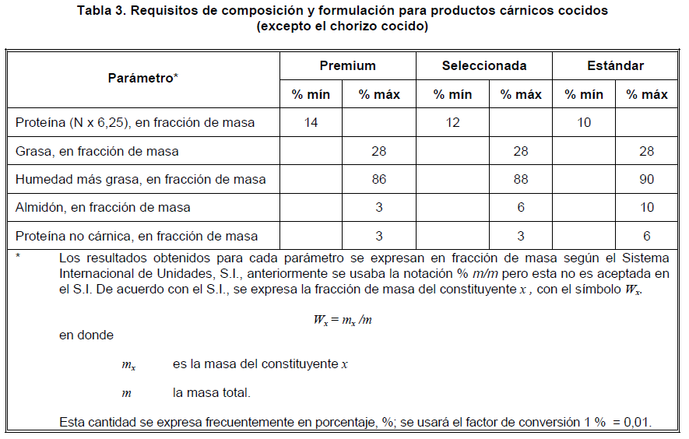
 |  |  |  |  |  |  |  |  |  |  |  |  |  |  |  |  |  |  |  |  | Merma por cocción y frío |  | 11%

 |  |  |  |  |  |  |  |  |  |  |  |  |  |  |  |  |  |  |  |  | CLASIFICACIÓN
 |  |  |  |  |  |  |  |  |  |  |  |  |  |  |  |  |  |  |  |  | PROTEÍNA | 17
 |  |  |  |  |  |  |  |  |  |  |  |  |  |  |  |  |  |  |  |  | GRASA | 10
 |  |  |  |  |  |  |  |  |  |  |  |  |  |  |  |  |  |  |  |  | HUMEDAD | 63
 | Versión 11 |  |  |  |  |  |  |  |  |  |  |  |  |  |  |  |  |  |  |  | ALMIDON | -
 |  |  |  |  |  |  |  |  |  |  |  |  |  |  |  |  |  |  |  |  | PNC | 0.1
 |  |  |  |  |  |  |  |  |  |  |  |  |  |  |  |  |  |  |  |  | PREMIUM

Análisis
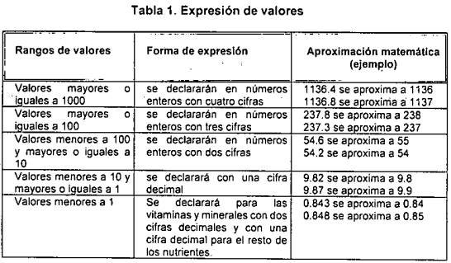
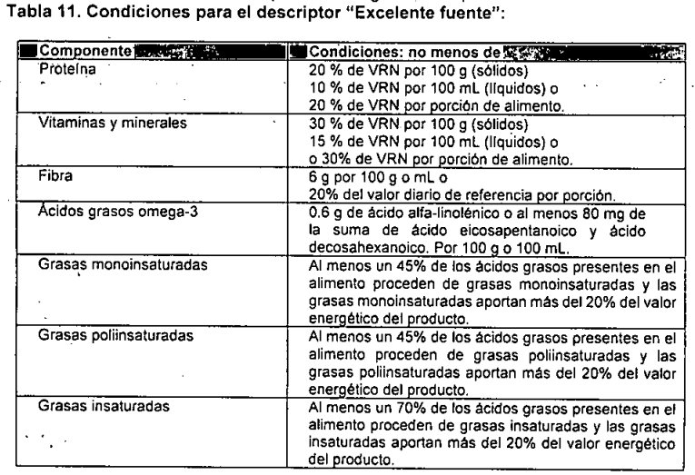
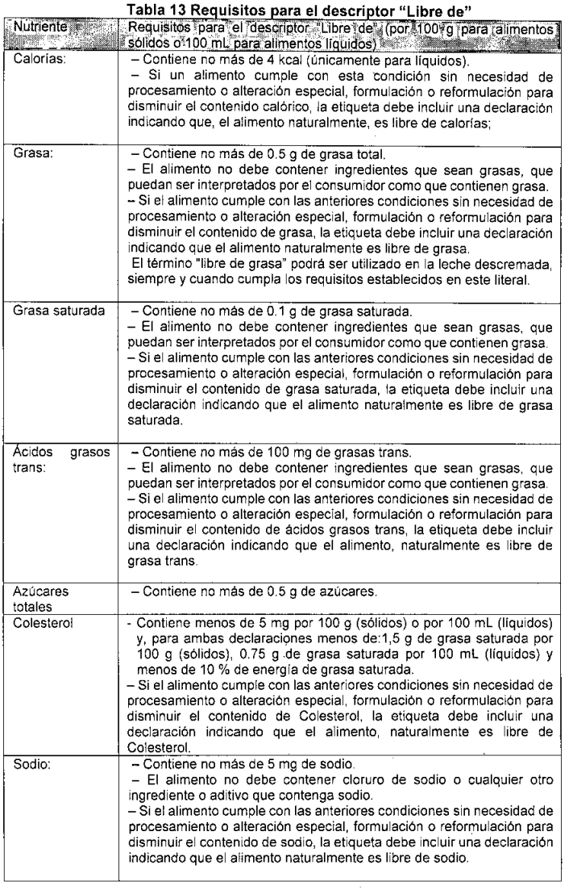
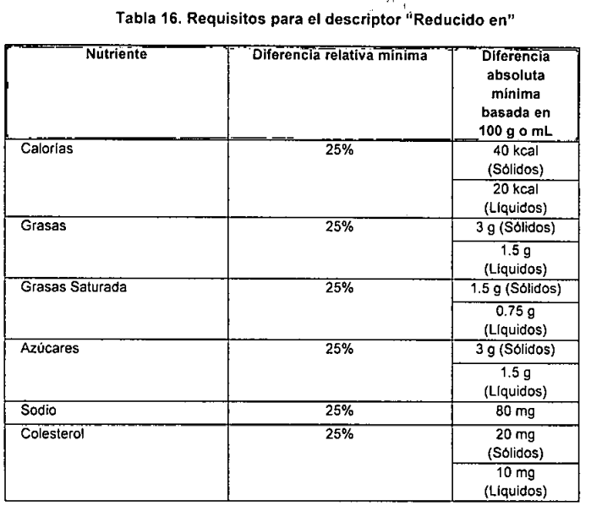
 |  | Valores | Cantidad | Redondeo | %VD | No significativas | Calculos Sello | Cantidad (porción) | Redondeo | Declaraciones
NUTRIENTE | Unidad | Res. 810 | 100 | 100 |  |  |  | 46 | 46
CALORÍAS | Kcal | 2000 |  | 163 |  | 163 |  |  | 75
GRASA | g | 66 | 10.39 | 10 | 16% | 10.4 |  | 4.78 | 4.8 | Declara normal
GRASA SATURADA | g | 20 | 3.88 | 3.9 | 19% | 3.9 | 9.79% | 1.79 | 1.8 | SIN SELLO
GRASA TRANS | mg | 2,200 | 22.97 | 23 | 1% | 0 | 0.1% | 10.56 | 0 | SIN SELLO | No es fuente significativa
CHO TOTALES | g | 300 | 1.23 | 1.2 | 0% | 1.2 |  | 0.57 | 0.6 | Declara normal
FIBRA DIETARIA TOTAL | g | 28 | 0.00 | 0 | 0% | 0 |  | 0.00 | 0 | No es fuente significativa
AZÚCARES TOTALES | g |  | 0.74 | 0.7 |  | 1 |  | 0.34 | 0.3 | Declara normal
AZUCARES AÑADIDOS | g | 50 | 0.71 | 0.7 | 1% |  | 2% | 0.33 | 0.3 | SIN SELLO
PROTEÍNA | g | 50 | 16.81 | 17 | 34% | 17 |  | 7.73 | 7.7 | Excelente fuente
SODIO | mg | 2,000 | 579 | 579 | 29% | 579 | 4 | 266 | 266 | SELLO
VITAMINA A | mcg ER | 800 | 0.6 | 0.6 | 0.1% | 0 |  | 0.28 | 0 | No es fuente significativa
VITAMINA D | mcg | 15 | 0.1 | 0 | 0.5% | 0 |  | 0.03 | 0 | No es fuente significativa
HIERRO | mg | 20 | 0.81 | 0.81 | 4.0% | 0.8 |  | 0.37 | 0.37 | Revisar modo de declaración
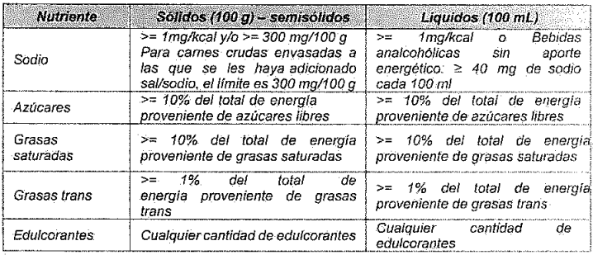
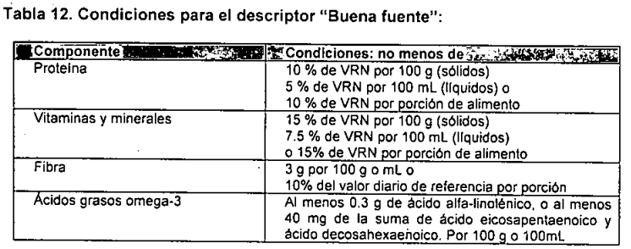
CALCIO | mg | 1,000 | 13.73 | 14 | 1.4% | 0 |  | 6.32 | 0 | No es fuente significativa
ZINC | mg | 11 | 1.43 | 1.4 | 13% | 1.4 |  | 0.66 | 0.66 | Revisar modo de declaración

 |  |  |  |  |  | SALCHICHA DESAYUNO x 115 g |  |  |  | Por 100 g
Porción para salchicha según resolución 810 |  |  |  |  |  |  |  | 40 |  | grasa total | 10.0
 | Peso promedio por cada unidad |  |  |  |  |  |  | 23 |  | carbohidratos | 1.2
 | 30% de la porción en resolución 810 |  |  |  |  |  |  | 12 |  | Fibra | 0.0
 | Rango máximo para porción |  |  |  |  |  |  | 52 |  | Azúcares | 0.7
 | Rango mínimo para porción |  |  |  |  |  |  | 28 |  | Proteína | 17

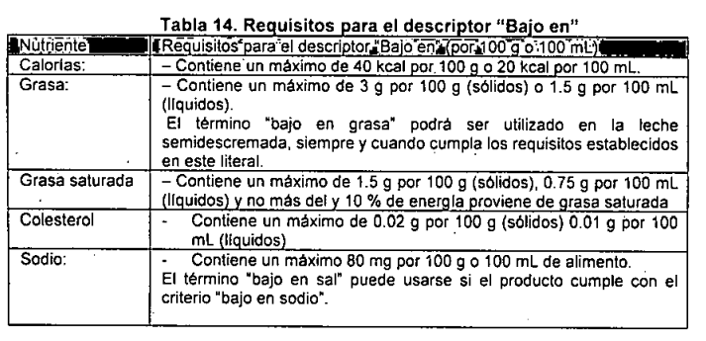
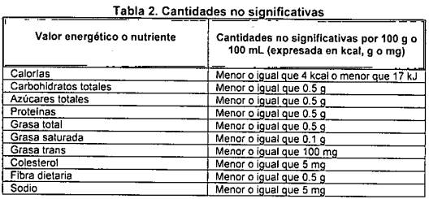
 |  |  |  | Porción: 2 unidades |  |  |  | 46 |  | Por porción (46 g)
 |  |  |  | Porciones por empaque x 115 g |  |  |  | 2.5 |  | grasa total | 4.6
 |  |  |  |  |  |  |  |  |  | carbohidratos | 0.6
 |  |  |  |  |  | SALCHICHA DESAYUNO x 240 g |  |  |  | Fibra | 0.0
Porción para salchicha según resolución 810 |  |  |  |  |  |  |  | 40 |  | Azúcares | 0.3
 | Peso promedio por cada unidad |  |  |  |  |  |  | 34 |  | Proteína | 7.8
 | 30% de la porción en resolución 810 |  |  |  |  |  |  | 12
 | Rango máximo para porción |  |  |  |  |  |  | 52 |  | Por porción (34 g)
 | Rango mínimo para porción |  |  |  |  |  |  | 28 |  | grasa total | 3.4
 |  |  |  |  |  |  |  |  |  | carbohidratos | 0.4
 |  |  |  | Porción: 1 unidad |  |  |  | 34 |  | Fibra | 0.0
 |  |  |  | Porciones por empaque x 240 g |  |  |  | 7 | Aprox. | Azúcares | 0.2
 |  |  |  |  |  |  |  |  |  | Proteína | 5.8
 |  |  |  |  |  | SALCHICHA DESAYUNO x 480 g |  |  |  | Calorías | 55
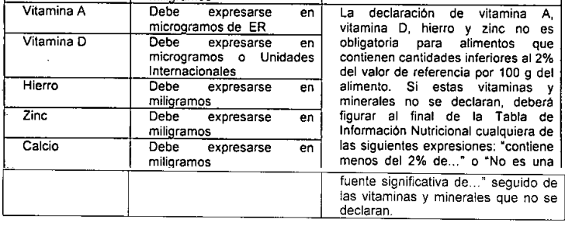
Porción para salchicha según resolución 810 |  |  |  |  |  |  |  | 40
 | Peso promedio por cada unidad |  |  |  |  |  |  | 34
 | 30% de la porción en resolución 810 |  |  |  |  |  |  | 12
 | Rango máximo para porción |  |  |  |  |  |  | 52
 | Rango mínimo para porción |  |  |  |  |  |  | 28

 |  |  |  | Porción: 1 unidad |  |  |  | 34
 |  |  |  | Porciones por empaque x 480 g |  |  |  | 14 | Aprox.

 |  |  |  |  |  | SALCHICHA DESAYUNO x 960 g
Porción para salchicha según resolución 810 |  |  |  |  |  |  |  | 40
 | Peso promedio por cada unidad |  |  |  |  |  |  | 34
 | 30% de la porción en resolución 810 |  |  |  |  |  |  | 12
 | Rango máximo para porción |  |  |  |  |  |  | 52
 | Rango mínimo para porción |  |  |  |  |  |  | 28

 |  |  |  | Porción: 1 unidad |  |  |  | 34
 |  |  |  | Porciones por empaque x 480 g |  |  |  | 28 | Aprox.

